手順書
0.起動方法
main.exeを打鍵する。

version：Python 3.12.5

前提モジュール：
easyocr
pyautogui
tkinter
instaloader
pyperclip
threading

1.ユーザ抽出
前提：
①インスタグラムを開いていないこと |  | ■DMユーザ抽出前提②：例 | ■DMユーザ抽出前提③：例
②login_user.txtにID,Passwordが記載されていること(改行を入れず1行で記載すること)
③getUser.txtにフォロワーを抽出したいユーザを記載すること(@は不要)

処理内容：
①login_user.txtに記載のアカウントにてAPIリクエストを行う
②①のリクエストをlogin_user.txt記載のユーザ対象に行い、レスポンスとして対象ユーザのフォロワーのリストを取得する。
③②にて取得したリストをsend.txtに追記する。(ファイルが存在しなかった場合は作成を行う)

2.DM送信
前提：
①instagram for windowsをフルスクリーンで開いていること | ■DM送信前提②：例
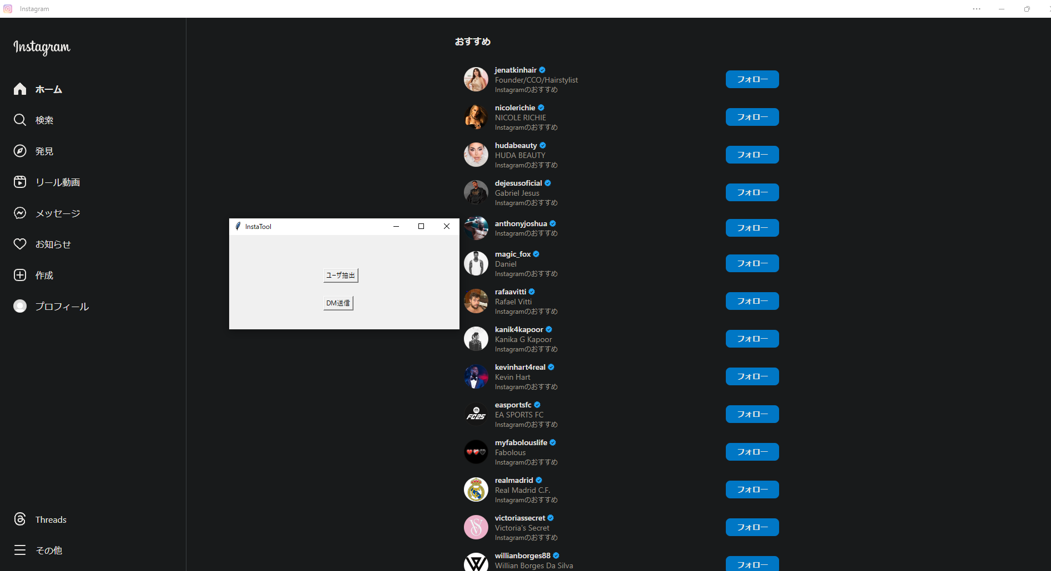
②本ツールにて左のタブが隠れていないこと(例のような形になっていれば問題なし)
③send.txtにユーザが記載されていること
④template.txtに送りたいDM内容が記載されていること
※以下50以上DM送信したい場合に要設定
⑤accountInfo.txtにカンマ区切りでID,Passwordが記載されていること
→最初にinstagram for windowsでログインしているユーザは記載しないこと

処理内容：
①template.txtから送りたいDM内容を読み込む
②send.txt記載のユーザを検索し、①の内容を送信する。
③②にて成功すればsentUsers.txt。失敗すればmiss.txtにユーザIDを追記する。
④50アカウントに送信完了したらaccountInfo.txt記載のユーザに上から順に切り替わる
※50づつ切り替わっていく

 | ■DM送信前提⑤：例

